报价表
中山大学附属肿瘤医院资产采购项目报价表
项目名称：中山大学附属肿瘤医院动物笼具采购项目
报价公司： |  |  |  |  |  |  |  | 报价日期：
联系人、电话、邮箱： |  |  |  |  |  |  |  | 质保时长：
盖章： |  |  |  |  |  |  |  | 工期：
注：请在下列产品的“单价”栏填入报价，并填写品牌、生产厂家，其余空格不可改动，报价金额会自动生成。该报价需含设计费、运输费、包装费、安装费、售后服务费、税费等。
序号 | 货物名称 | 规格（mm) | 单位 | 数量 | 单价 | 合计 | 材质及设计要求 | 计算方式 | 参考图片 | 品牌、生产厂家
1 | 不锈钢干式兔笼架兔笼 | 笼架：1950*650*1900 笼具：500*350*400 | 套 | 6 |  | 0 | 1.304#不锈钢； 2.全套配不锈钢架子一个,1950*650*1900mm,层梁采用25*38*1.2mm管子，支柱采用25*38*1.5mm管子，每套配3层*4笼=12笼（500*350*400mm），每笼包含304不锈钢饲料盒一个、304不锈钢干养粪盘一个（采用0.7mm的不锈钢板材），一副500mlPP材质水瓶，不锈钢笼子外框采用≥￠4mm不锈钢丝。加强筋采用￠3mm的钢丝 笼子四侧钢丝间隔为≥2.5mm，笼子底垫格编织而成间距≥1.5mm，焊接表面光洁无毛刺,带不锈钢脚轮：2个带刹车，2个万向。 | 按套计算 | 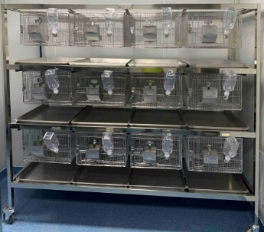
2 | 不锈钢豚鼠笼架豚鼠笼 | 笼架：1950*650*1900 笼具：350*500*220 | 套 | 3 |  | 0 | 1.304#不锈钢； 2.全套配不锈钢架子一个,1950*650*1900mm,层梁采用25*38*1.2mm管子，支柱采用25*38*1.5mm管子，每套配4层*5笼=20笼（350×500×220mm），每笼包含304不锈钢饲料盒一个、304不锈钢干养粪盘一个（采用0.7mm的不锈钢板材），一副500mlPP材质水瓶，不锈钢笼子外框采用≥￠4mm不锈钢丝。粗细φ4-2.5mm，焊接表面光洁无毛刺,带不锈钢脚轮：2个带刹车，2个万向。 | 按套计算 | 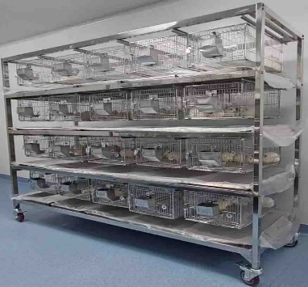
3 | 不锈钢猪笼 | 1060×1250×1500 | 个 | 10 |  | 0 | 1.304#不锈钢； 2.规格：1060×1250×1500mm、单笼饲养区为1000mm，支架为500mm，框架及门框30×30×1.2mm，支架高度500mm；笼体顶板采用￠19*1.2mm的不锈钢管,焊制而成 ,笼子下部三面500mm采用1.2mm的不锈钢板，笼子上面三面500mm采用￠19*1.2mm的不锈钢管；前面带不锈钢饲料盒、记录卡片座，饲料盒采用1.2mm不锈钢板,分两格一边用水、一边饲料. 4、干养或水冲式不锈钢托盘（托盘高度约50mm）下水连接水管。 5、底部2.5*2.5*2mm不锈钢角铁加固, 采用猪专用底垫(聚丙乙烯材料、卡式安装方式) 6、带不锈钢脚轮：2个带刹车，2个万向。 | 按个计算 | 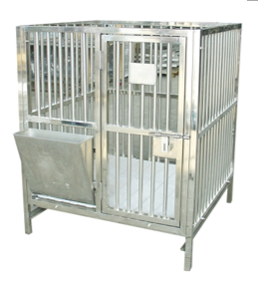
4 | 不锈钢羊栏 | 720*1250*1400 | 个 | 3 |  | 0 | 1.1.304#不锈钢； 2.框架栅栏采用25×25×1.2mm的不锈钢方管焊接成型；栅栏上钻有圆孔，可以穿8mm圆钢，限制羊转身及翻趴；带不锈钢饲料盒、草料盒、记录卡片座；干养式不锈钢承粪托盘；不锈钢底网片25*13*1.2mm扁管焊接而成，平整舒适。离地200mm。带不锈钢脚轮：2个带刹车，2个万向。 | 按个计算 | 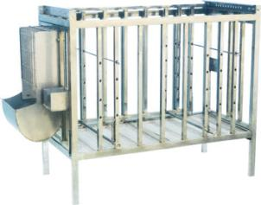
 |  | 合计 |  |  |  | 0.00

